상품제안서
수첩형 점착메모지 2P (HS-130-06) | 상품코드: S22291

 |  |  |  |  |  |  | 02-713-8555 | www.synergygift.co.kr
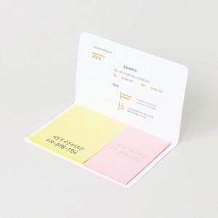 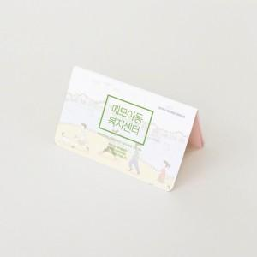 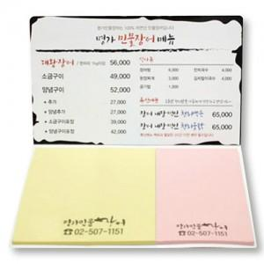

【상세/제작정보】 | <span style="font-size: 18pt;">표지컬러 내지먹1도 무료</span>

【인쇄/포장옵션】 | 표지컬러 내지먹1도 / OPP(비닐)

【공급단가】 | 수량 | 1,000~ | 2,000~ | 3,000~ | 5,000~ | 10,000~
*VAT별도 | 20매 | 370원 | 360원 | 340원 | 310원 | 300원
 | 30매 | 440원 | 430원 | 400원 | 370원 | 360원
 | 50매 | 590원 | 570원 | 540원 | 500원 | 490원
 | 100매 | 920원 | 880원 | 840원 | 800원 | 780원

【상품 URL】 | https://www.synergygift.co.kr:443/src/goods_detail.php?gdno=22291

